Hoja1
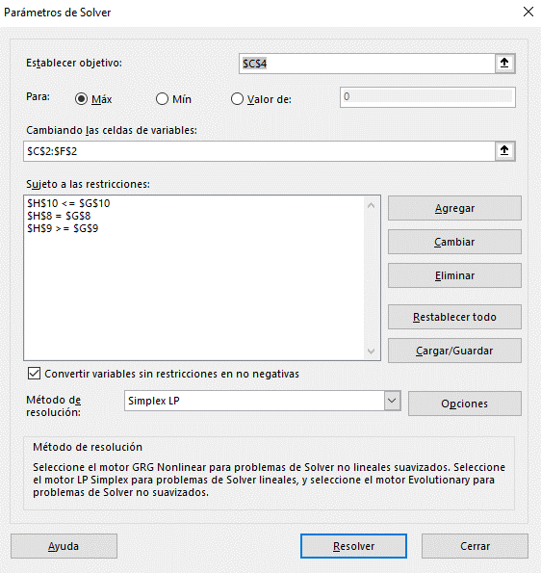
Función Objetivo |  | A | B | C | D
 | Variables | 0 | 2000000 | 2000000 | 1000000
 | Interés | 8.5% | 9% | 10% | 13%
 | Ingresos por interés | $510,000.00

Restricciones | Recursos | A | B | C | D | Disponible | Total
 | Dinero Disponible | 1 | 1 | 1 | 1 | 5000000 | 5000000
 | Bonos Corporativos y acciones | 1 | 1 | 0 | 0 | 2000000 | 2000000
 | Bienes raíces | 0 | 0 | 0 | 1 | 1000000 | 1000000

